2020
Щоквартальний звіт
про стан реалізації проєктів-переможців Громадського бюджету у 2020 році
 |  |  |  |  |  |  |  | (станом на 01.10.2020 р.)
№ з/п | Проєкт (№, назва, адреса реалізації, Команда, лідер Команди) | Найменування робіт, товарів, послуг | Замовник проєкту | Погодження з Командою технічних вимог (ТВ) (дата) та календарного плану (КП) (дата) | Наявність договору на виконання робіт (закупівлі товарів, послуг) (дата) | Сума проєкту (тис. грн) | Стан реалізації проєкту
 |  |  |  |  |  |  | Посилання на тендерну закупівлю (відповідно до найменування робіт, товарів, послуг) | Профінансовано, тис.грн |  | Фотозвіт результату реалізації | Альтернативний звіт Команди (так/ні)
 |  |  |  |  |  |  |  | Факт | Економія
1 | 2 | 3 | 4 | 5 | 6 | 7 | 8 | 9 | 10 | 11 | 12
Головний розпорядник бюджетних коштів - Шевченківська районна в місті Києві державна адміністрація
1 | 45 Radioday free open air в рамках святкування дня міста Барабошко Олександр Олександрович | Фестиваль перенесено у зв'язку із карантином | Управління культури, туризму та охорони культурної спадщини ШРДА | календарний план та технічне завдання погоджено 20.02.2020 | №97 від 03.06.2020 | 2496.00 | https://prozorro.gov.ua/tender/UA-2020-02-28-001601-a |  | 2496.00
2 | 111 Створення лабораторії 3D моделювання в гімназії №172 "Нивки" Ружинська32-34 Меліков Олексій Аркадійович | Обладнання придбано та установлено, проєкт завершено. | Управління освіти ШРДА | календарний план погоджено 28.03 | №355 від 10.04.20 №491 29.05.20 | 397.53 | https://prozorro.gov.ua/tender/UA-2020-04-19-000010-b | 397.53 | 0.00 | 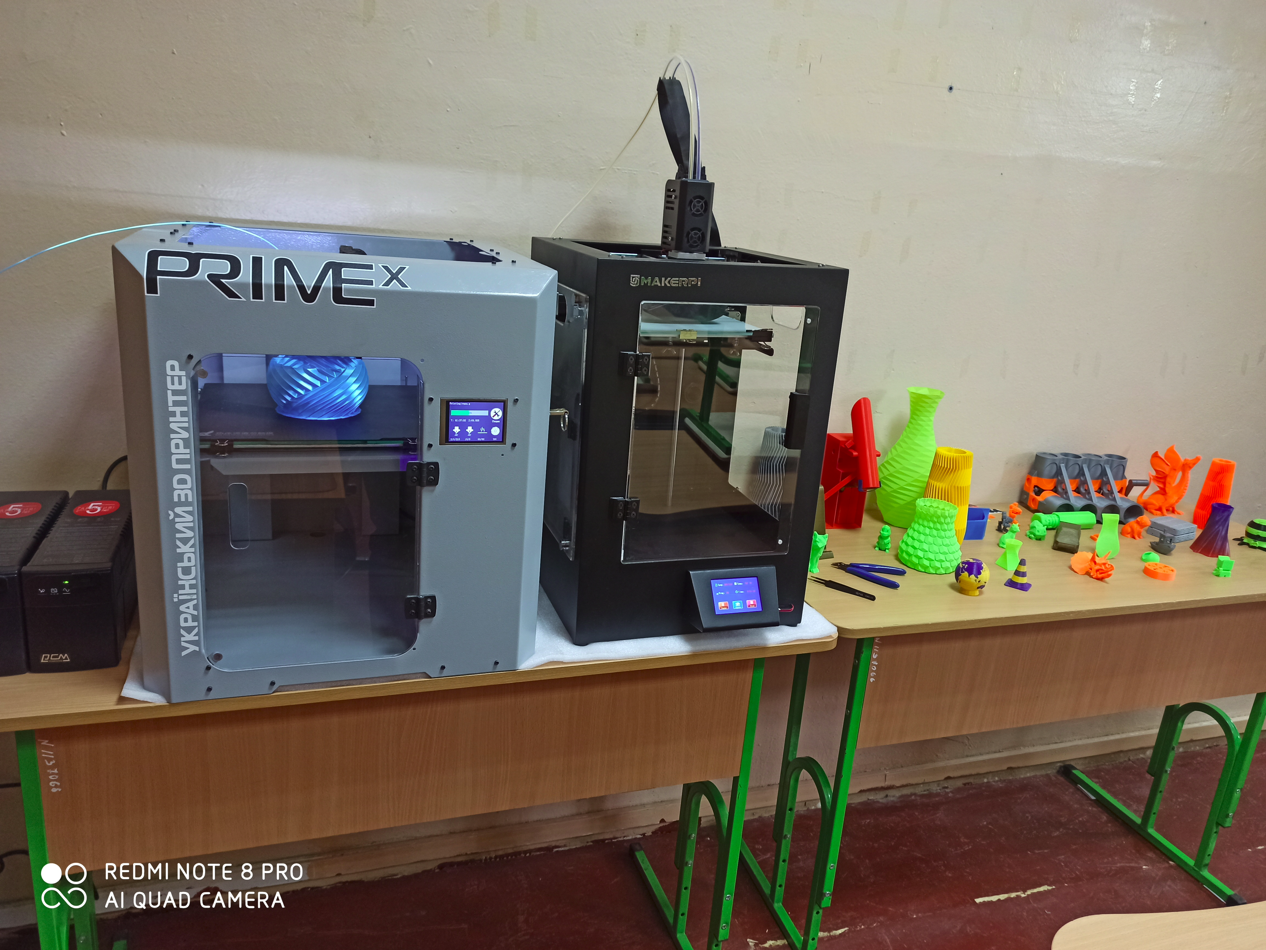
3 | 151 Оснащення кабінету інформатики у Ліцеї № 38 вул. Гоголівська, 31 Долінська Анна Ігорівна | Обладнання придбано та установлено, проєкт завершено. | Управління освіти ШРДА | календарний план та технічне завдання погоджено 20.02.2020 | №489 від 29.05.20 | 499.20 | https://e-tender.biz/tender/mebli/UA-2020-04-18-001353-b-komplekt-ustatkuvannya-ta-pryladdya-dlya-kabinetu-informatyky | 495.48 | 3.72 | 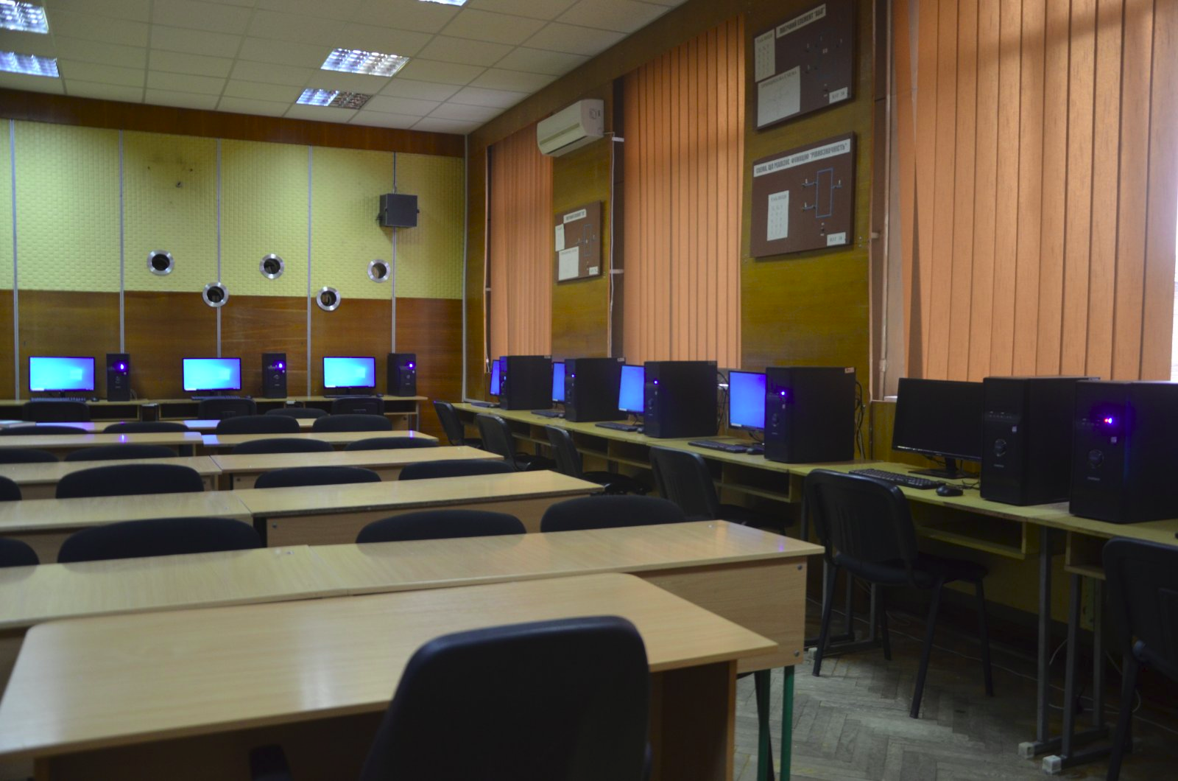
4 | 192 Сучасний інтерактивний скеледром "12Climb" та спорядження для школи №102 вул. Шулявська, 10/12 Козак Євгеній Миколайович | укладено договір, отримано та встановлено обладнання, проєкт завершено | Управління освіти ШРДА | календарний план, та технічне завдання погоджено 07.02.2020 | №483 від 25.05.20 | 299.62 | https://e-tender.biz/tender/muzichni-sportivni-tovari-igrashki/UA-2020-04-18-001364-b-komplekty-interaktyvnyx-skalodromiv-12-climb-dlya-zakladiv-osvity | 299.62 | 0.00 | 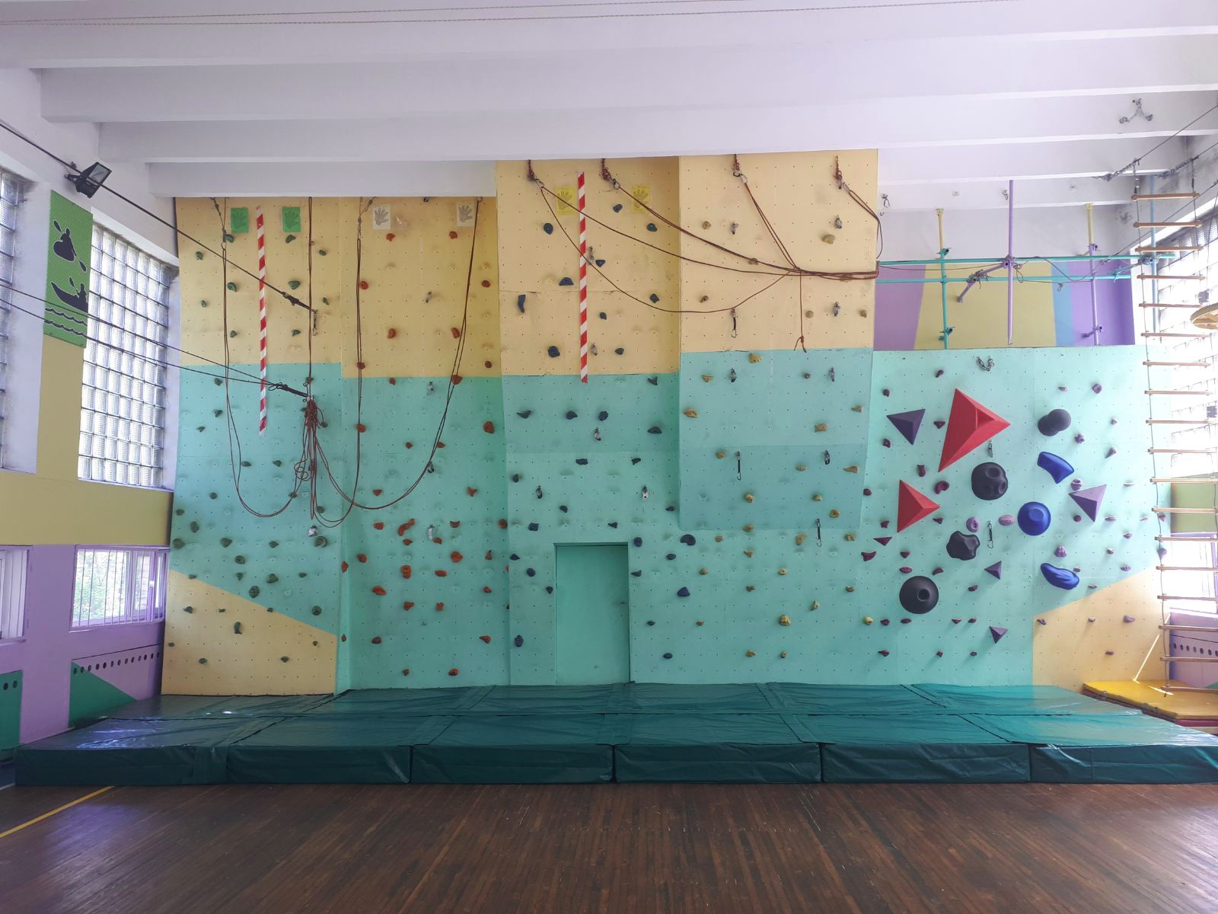
5 | 238 Обладнання для кабінету фізики санаторної школи-інтернату І-ІІ ступенів №20 вул. Академіка Грекова, 2 Максименко Марія Володимирівна | Укладено договір, обладнання отримано, установлено. Проєкт завершено. | Управління освіти ШРДА | календарний план, та технічне завдання погоджено13.02.2020 | №156 від 26.02.2020 | 190.55 | https://e-tender.biz/planDetails/219f51848a0941ee995d367becdabe03 | 190.55 | 0.00 | 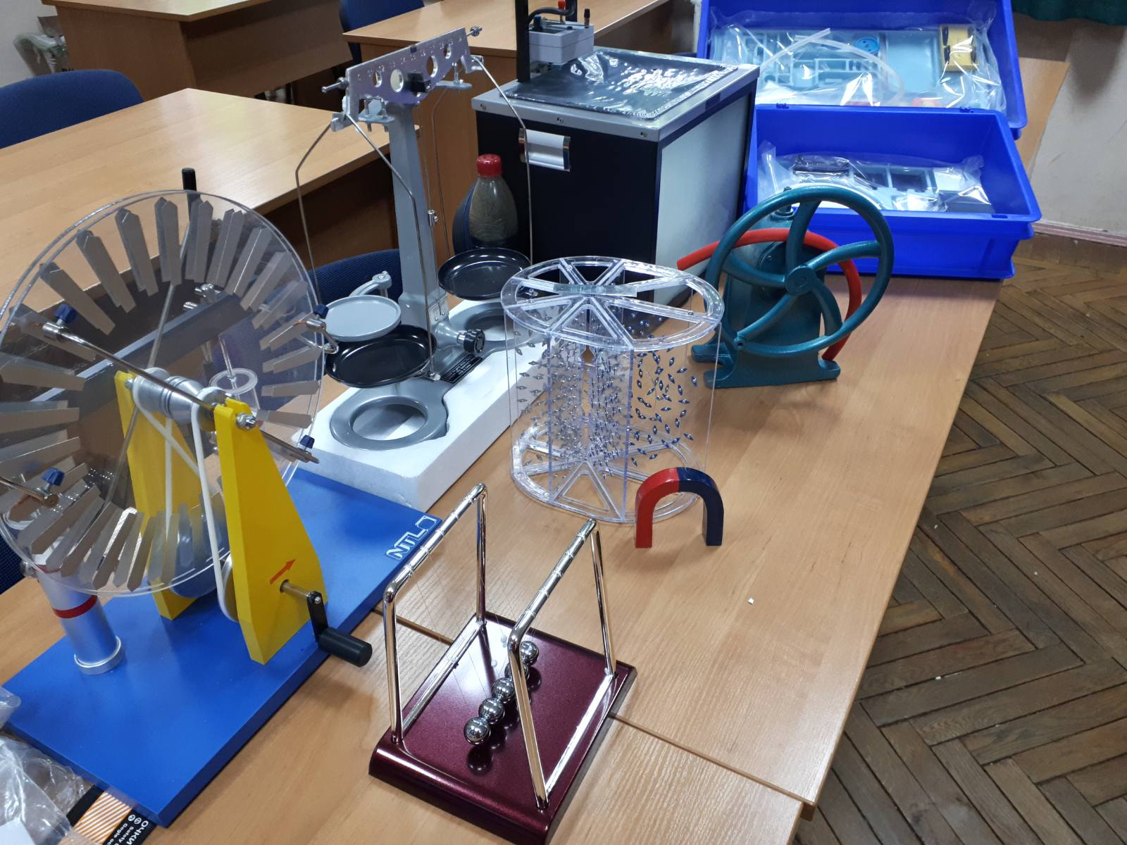
6 | 310 Мультимедійне обладнання для актової зали СШ № 61 Шевченківського району вул. Юрія Іллєнка, 39 Данильченко Олександра Олександрівна | Отримано лист-погодження Департаменту інформаційних технологій проведено закупівлю UA-2020-04-18-001329-b. Укладено договір, обладнання отримано, установлено. Проєкт завершено | Управління освіти ШРДА | календарний план погоджено 28.02.2020 | №563 від 30.07.2020 | 283.20 | https://prozorro.gov.ua/tender/search/?tid=UA-2020-06-22-000252-b | 273.17 | 10.03 | 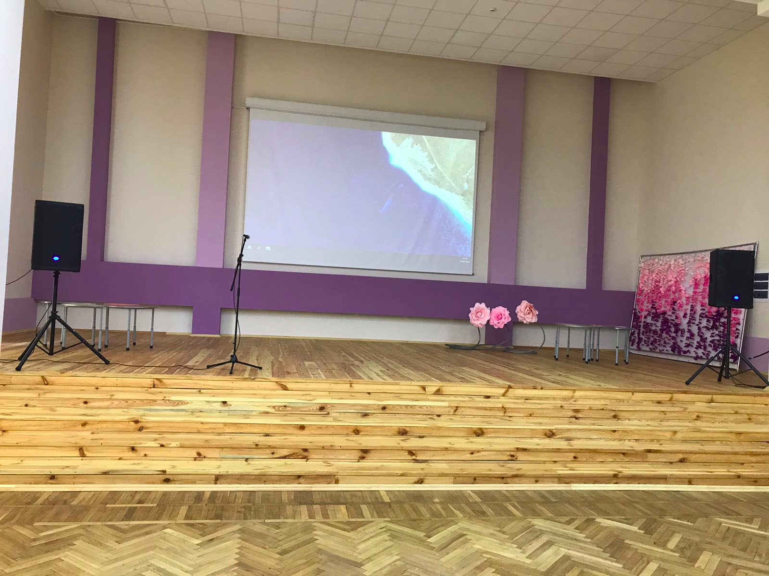
7 | 350 Інтерактивний навчальний простір в гімназії №172 "Нивки" Ружинська32-34 Меліков Олексій Аркадійович | Укладено договір, обладнання отримано, установлено. Проєкт завершено. | Управління освіти ШРДА | календарний план погоджено 28.02.2020 | №490 від 29.05.20 | 350.88 | https://e-tender.biz/tender/telekomunikacijne-obladnannya/UA-2020-04-18-001329-b-komplekt-obladnannya-dlya-interaktyvnoho-navchalnoho-prostoru-dlya-himnaziyi-172 | 331.2 | 19.68 | 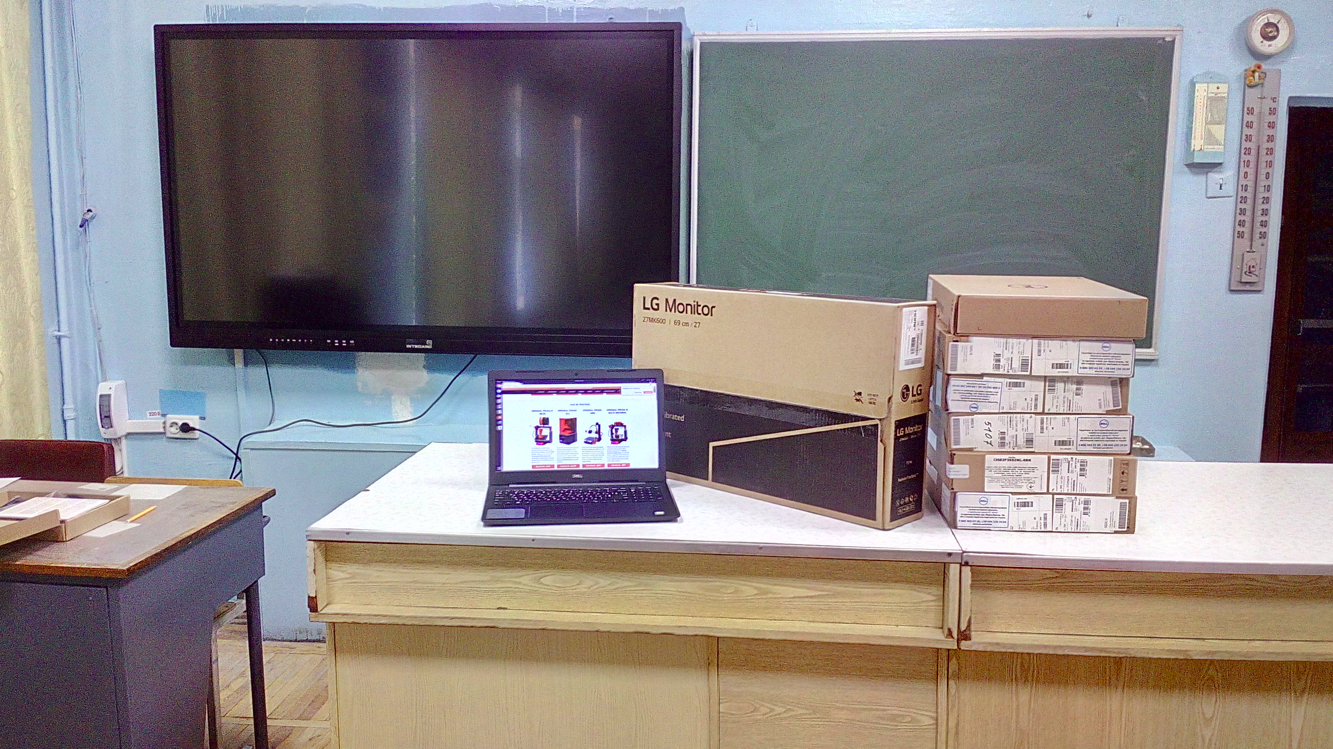
8 | 429 Оновлення та осучаснення матеріально-технічної бази ансамблю "Пульс" вул. Січових Стрільців, 43 Борсук Олеся Володимирівна | Комплект спортивного інвентарю поставлено в заклад освіти,проведено ремонт звуко-підсилювальної апаратури, роботи по улаштуванню турнікетів з пропускною системою завершено. Процедура закупівель на придбання комп'ютерного обладнання проведена, обладнання поставлено в заклад, проєкт реалізовано | Управління освіти ШРДА | календарний план, та технічне завдання погоджено 20.02.2020 | дог.№353 від 10.04.2020 Дог.367 від 14.04.2020 дог.№ 366 від 13.04.2020 № 638 від 02.09.2020 | 399.36 | https://e-tender.biz/tender/ofisna-ta-kompyuterna-tekhnika/UA-2020-04-19-000005-b-osnashhennya-ta-osuchasnennya-materialno-texnichnoyi-bazy-ansamblyu-puls-czt | 382.36 | 17.00 | 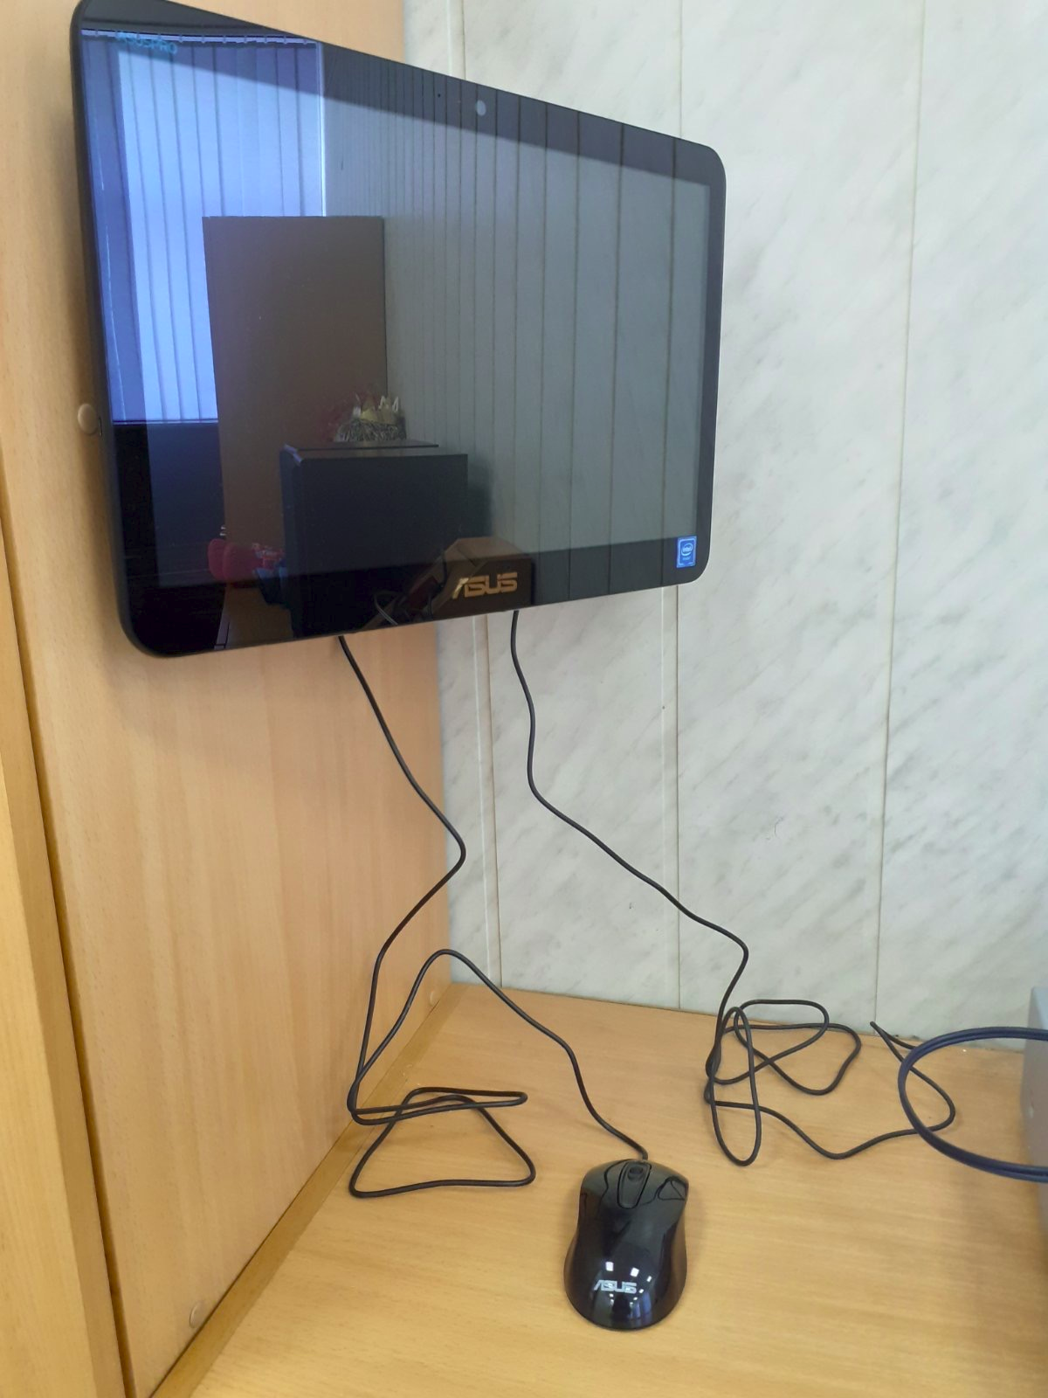 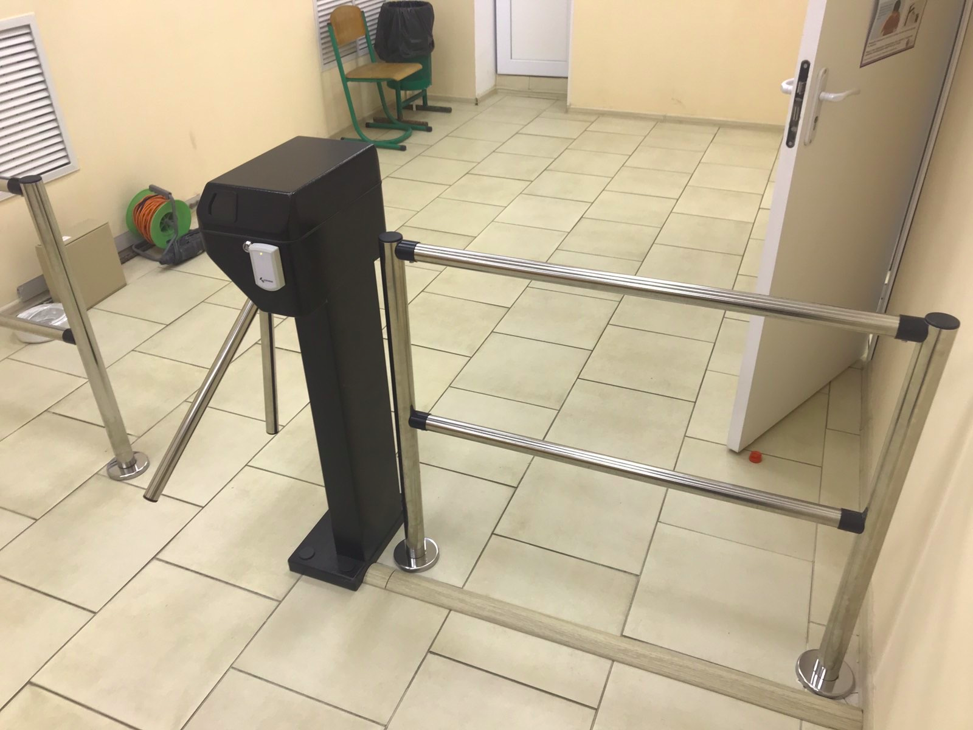
9 | 431 Пошиття сучасних костюмів, виготовлення вінків для ансамблю «Пульс» вул. Січових Стрільців, 43 Борсук Наталія Василівна | Заключено договора. Всі костюми ,аксесуари та сценічне взуття поставлено в заклад освіти. Проєкт завершено. | Управління освіти ШРДА | календарний план, та технічне завдання погоджено 20.02.2020 | № 235,236,237,238,240 від 27.03.2020 | 537.39 | - | 537.39 | 0.00 | 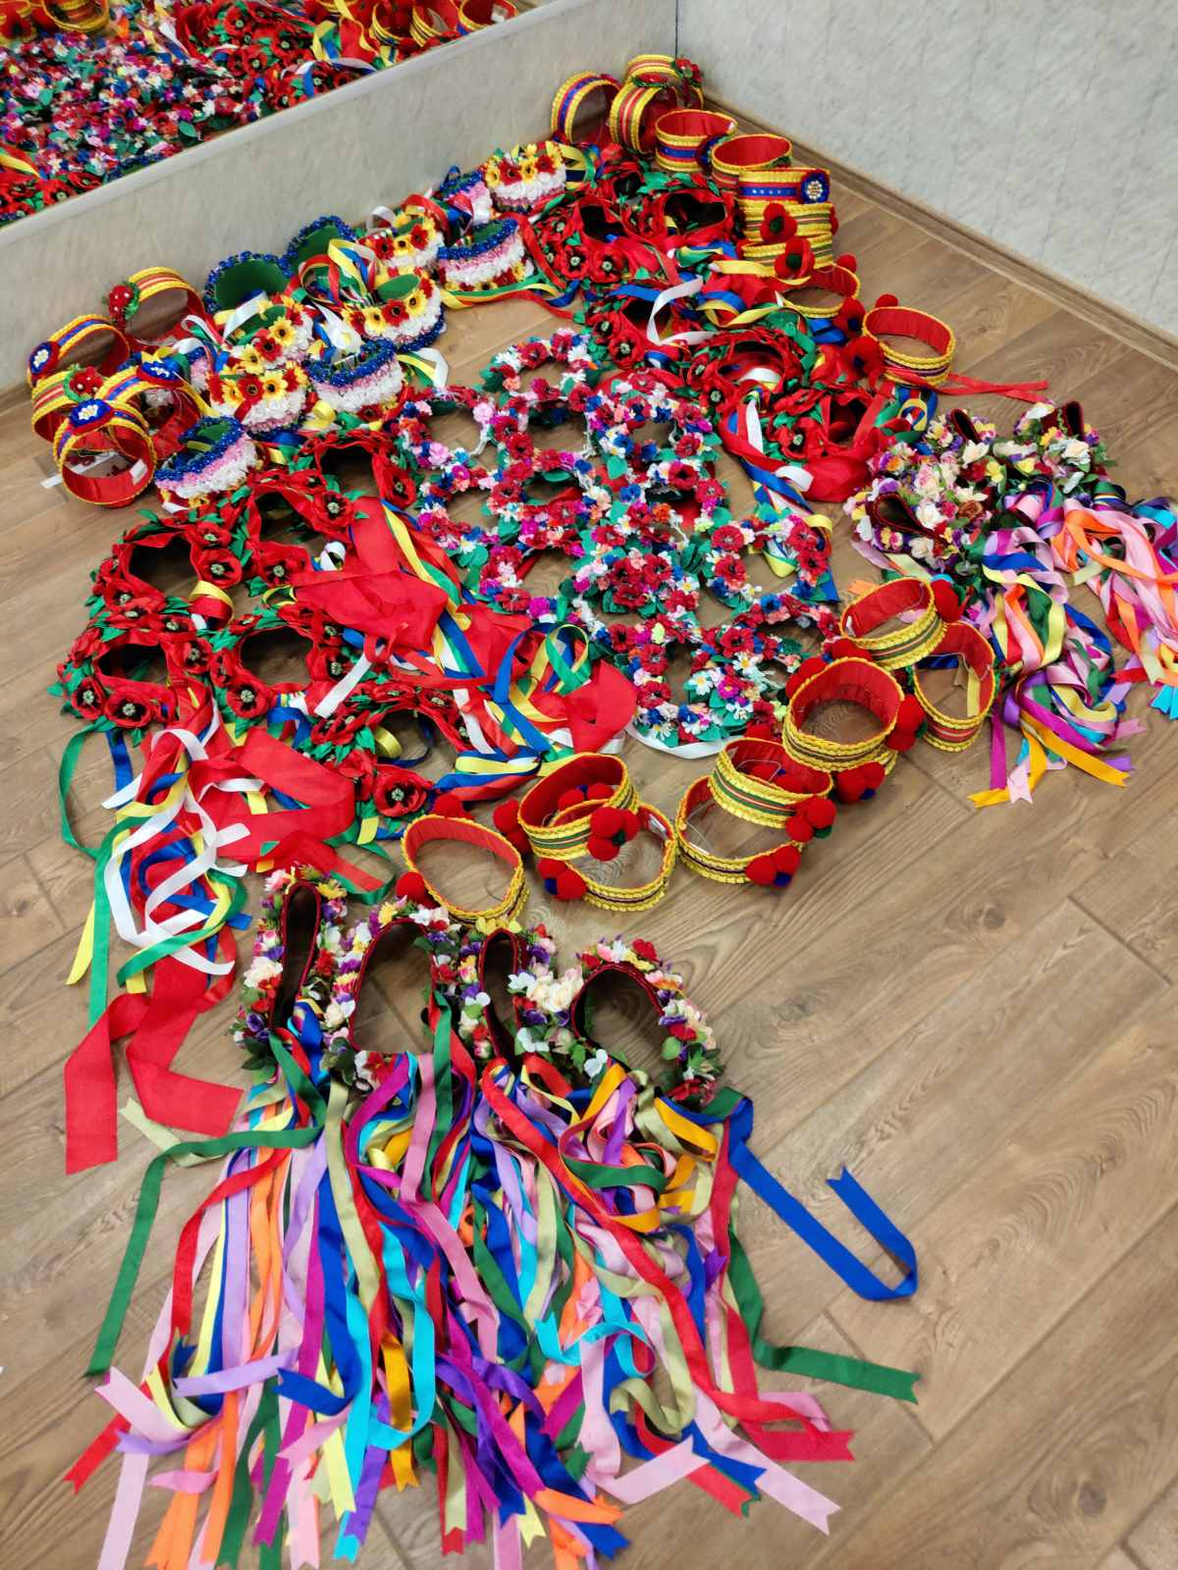
10 | 644 Мультимедійне та звукове обладнання для актового залу НВК "Кияночка" Шевченківського району вул. Парково-Сирецька, 7А Тимошенко Світлана Прокопівна | Отримано погодження переліку обладнання ,яке планується придбати, торги за закупівлею UA-2020-04-18-001370-b не відбулись,14.07.20 повторно оголошена закупівля не відбулась за недостатністю учасників, проведено закупілю UA-2020-08-09-000124-b, укладено договір, очікується поставка обладнання | Управління освіти ШРДА | календарний план та технічне завдання погоджено 13.02.2020 | договір № 709 від 01.10.2020 | 255.60 | https://e-tender.biz/tender/telekomunikacijne-obladnannya/UA-2020-04-18-001370-b-komplekt-multymedijnoho-obladnannya-dlya-aktovoyi-zaly-nvk-kyyanochka |  | 255.60
11 | 646 Lego-кімната та 3D у НВК "Кияночка" вул. Парково-Сирецька, 7А Тимошенко Світлана Прокопівна | Обладнання для LEGO-кімнати та 3D принтери з комплектуючими поставлено в заклад, навчання вчителів проведено. Проєкт реалізовано. | Управління освіти ШРДА | календарний план погоджено 13.02.2020 | дог.197 від 11.03.2020 №256 від 18.03.2020 №257 від 18.03.2020 | 274.12 | - | 274.12 | 0.00
12 | 788 Дитячий майданчик на вулиці Івана Франка, 12 Лазоренко Віта Володимирівна | укладено договір. 24.06.20 роботи з улаштування дитячого майданчику виконано, проєкт завершено | Управління містобудування, архітектури та землекористування ШРДА | Погодження з командою технічних вимог заплановано на квітень місяць. Календарний план виконання проекту погоджено 20.02.20 | В-40 від 17.04.2020 | 130.92 | https://prozorro.gov.ua/tender/search/?tid=UA-2020-04-06-001784-a | 130.6 | 0.32 | 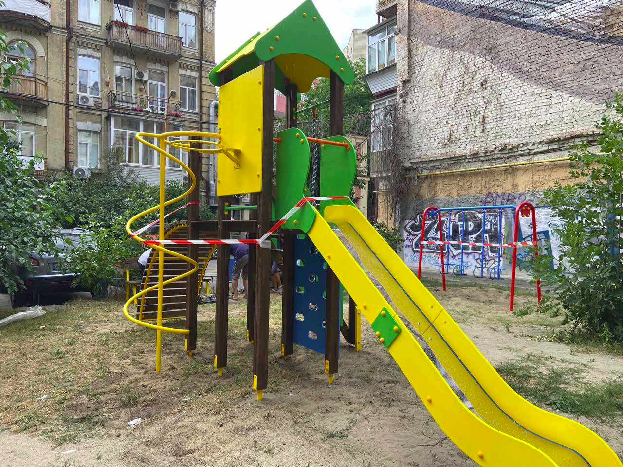 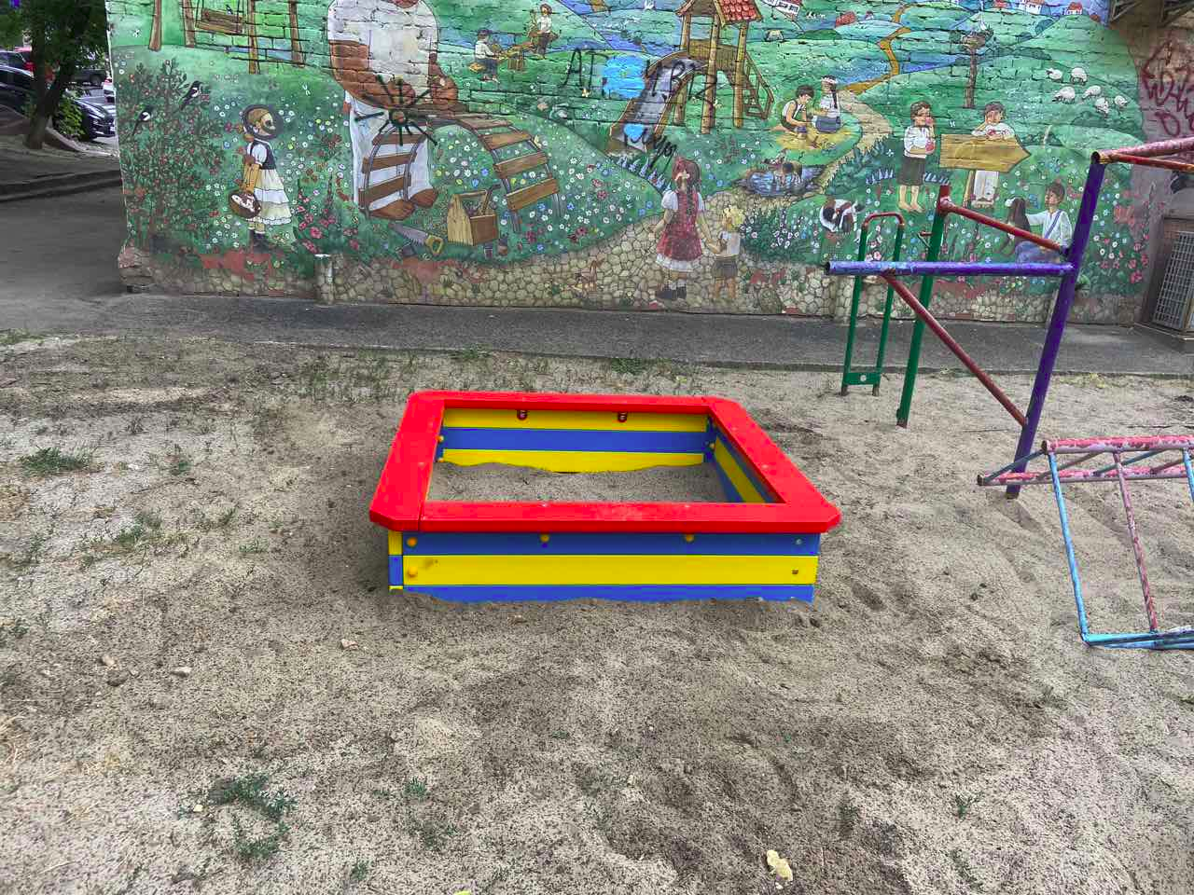
13 | 795 Спортивний майданчик Workout за адресою: пров. Михайлівський, 9Б Лазоренко Віта Володимирівна | Укладено договір, майданчик встановлено, проєкт завершено | Управління містобудування, архітектури та землекористування ШРДА | Погодження з командою технічних вимог заплановано на квітень місяць. Календарний план виконання проекту погоджено 20.02.20 | В-41 від 17.04.2020 | 151.20 | https://prozorro.gov.ua/tender/UA-2020-04-06-001810-a | 150.61 | 0.59 | 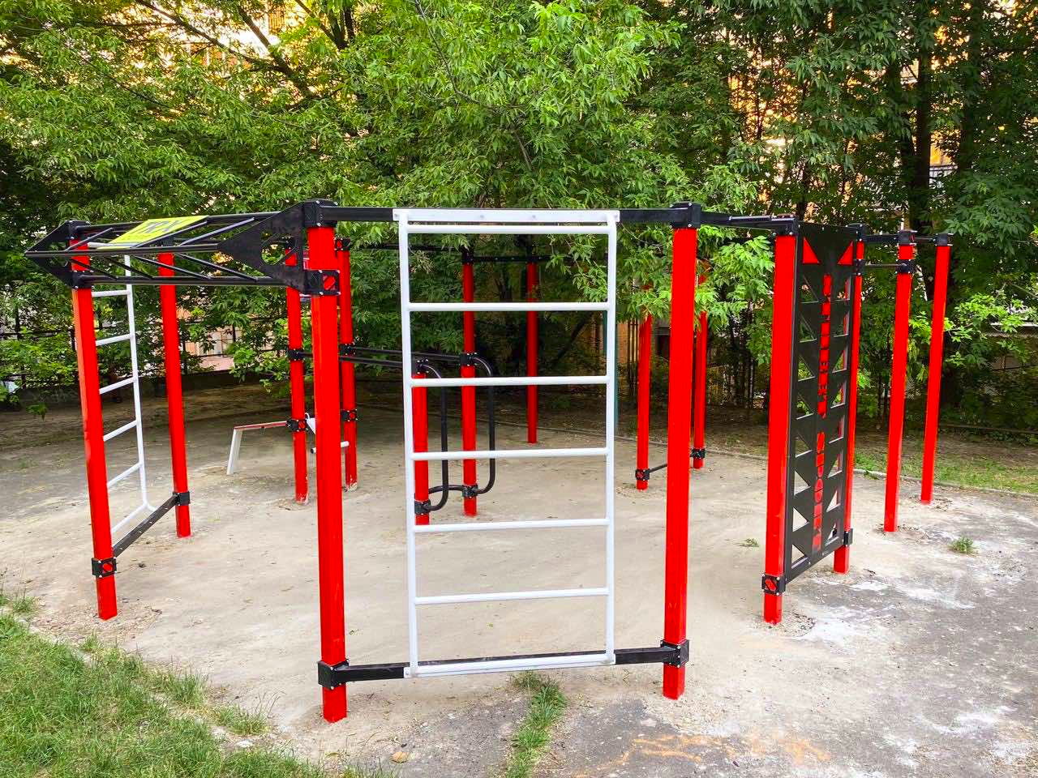 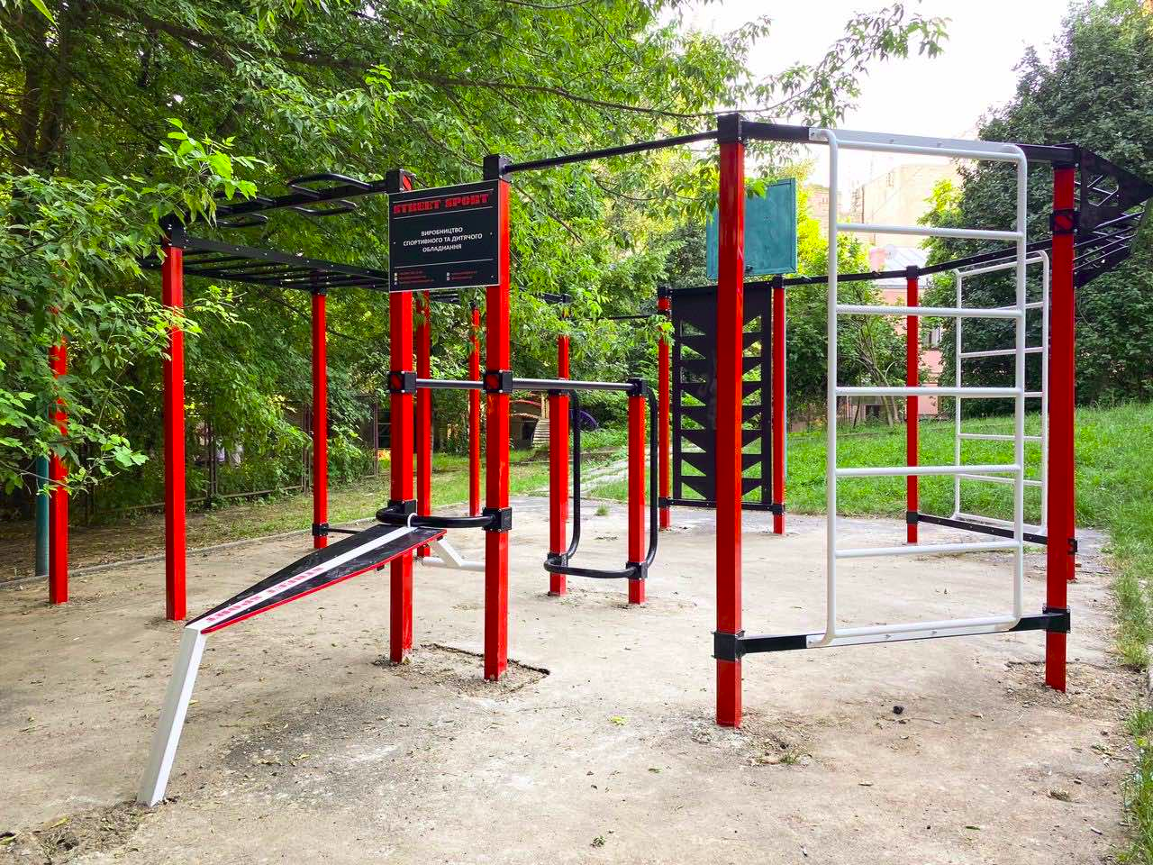
14 | 875 Галявина Казок-продовження, парк "Нивки" Мороз Ірина Ігорівна | Оголошено допорогову закупівлю на виконання робіт UA-2020-06-22-000369-b. Проведено допорогову закупівлю на виконання робіт. Скульптури виготовлено та встановлено. Проєкт завершено | Управління містобудування, архітектури та землекористування ШРДА | Погодження з командою технічних вимог заплановано на квітень місяць. Календарний план виконання проекту погоджено 20.02.20 | В-369 від 24.07.2020 | 400.00 | https://prozorro.gov.ua/tender/search/?tid=UA-2020-06-22-000369-b | 397.16 | 2.84 | 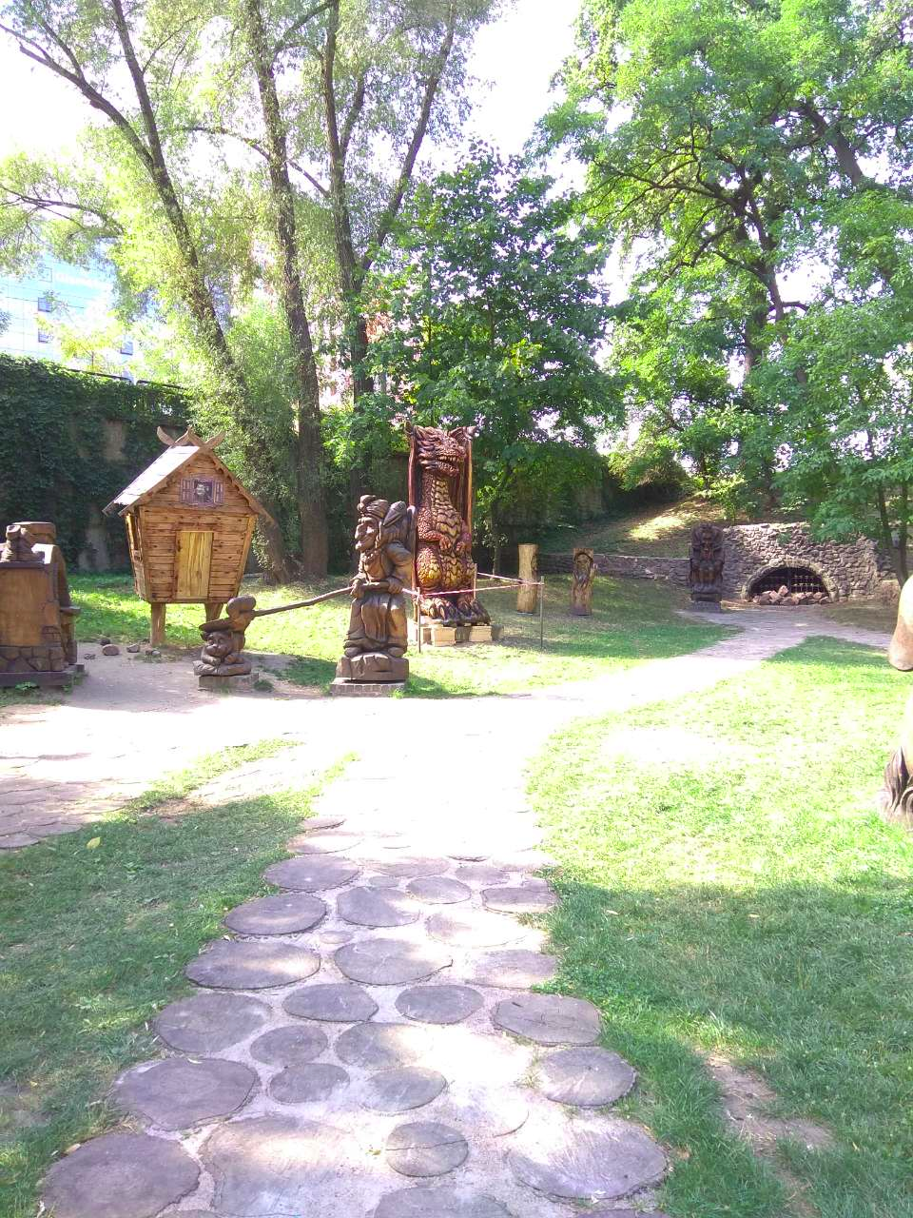
15 | 879 Галявина казок, парк "Дубки" | Проведено допорогову закупівлю на виконання робіт. Укладено договір. Виготовлюються скульптури, проводяться підготовчі роботи, для встановлення скульптур. | Управління містобудування, архітектури та землекористування ШРДА | Погодження з командою технічних вимог заплановано на квітень місяць. Календарний план виконання проекту погоджено 20.02.20 | В-370 від 24.07.2021 | 400.00 | https://prozorro.gov.ua/tender/UA-2020-06-22-000401-b | 3.24 | 396.76
16 | 992 СУЧАСНІ І БЕЗПЕЧНІ ІНТЕРАКТИВНІ СПОРТИВНО-ІГРОВІ МАЙДАНЧИКИ вул. Кирпоноса 10/8, вул. І.Турчина, 12 Фокіна Тетяна Павлівна | Оголошено закупівлю UA-2020-09-23-000800-b, торги призначено на 05.10 | Управління містобудування, архітектури та землекористування ШРДА | Погодження з командою технічних вимог заплановано на березень місяць. Календарний план виконання проекту погоджено 20.02.20 |  | 399.50 | https://prozorro.gov.ua/tender/UA-2020-09-23-000800-b |  | 399.50
17 | 1082 Екопарк з впровадженням енергозберігаючих технологій та інноваційних екосистем Немерюк Павло Андрійович | Визначенно місце реалізації громадського проекту (адреса- сквер київських інтелігентів на вул. Гончара Олеся, 5-7). Укладено договір П-354 від 07.07.20 з ТОВ "ТИ"на розробку проектно-кошторисної документації. Розроблено проєкт. Розпочато підготовка тех.завдання до допорогової закупівлі | Управління містобудування, архітектури та землекористування ШРДА | Погодження з командою технічних вимог та заплановано на квітень місяць. Календарний план виконання проекту погоджено 20.02.20 |  | 1640.00 | https://prozorro.gov.ua/tender/UA-2020-06-16-004668-b | 158.16 | 1481.84
18 | 1112 Snіgfest - зимовий молодіжний фестиваль Немерюк Павло Андрійович | Фестиваль заплановано на грудень 2020 рок | Відділ у справах молоді та спорту Шевченківської районної в місті Києві державної адміністрації | 25.02.20 узгоджено календарний план | №19/2020 від 30.06.20 | 1598.00 | https://prozorro.gov.ua/tender/UA-2020-05-25-005002-b |  | 1598.00
19 | 1189 Сучасний інтерактивни скеледром "12Climb" для школи №24 вул. Олени Теліги, 15А Козак Євгеній Миколайович | Проведено закупівлю UA-2020-04-18-001364-b. укладено договір, отримано та встановлено обладнання, проєкт реалізовано | Управління освіти ШРДА | календарний план, та технічне завдання погоджено 07.02.2020 | №483 від 25.05.20 | 164.62 | https://prozorro.gov.ua/tender/UA-2020-04-18-001364-b | 164.62 | 0.00 | 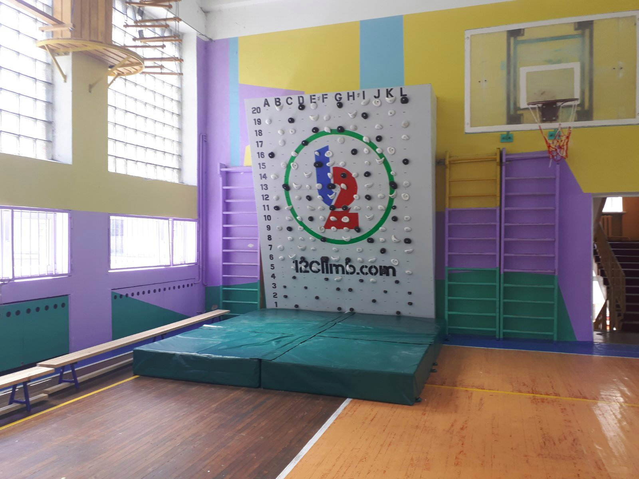
20 | 1247 Evorank у Ліцеї №38 вул. Гоголівська, 31 Тихонов Олексій Євгенійович | укладено договір на проведення семінарів для учасників № 637 від 02.09.2020, укладено договори № 705,706 від 30.09.2020 з ГО Клуб громадського бюджету на проведення конкурсу та інформкампанію | Управління освіти ШРДА | календарний план погоджено 28.02.2020 | №637 від 02.09, №705 та 706 від 30.09 | 150.00 |  |  | 150.00
21 | 1410 Лінгафонний кабінет для учнів ЗНЗ №101 вул. Коперника, 8 Маржан Ірина Володимирівна | Проведено закупівлю, обладнання поставлено в заклад освіти, проєкт завершено. | Управління освіти ШРДА | календарний план погоджено 28.02.2020 | дог.331 від 07.04.2020 | 199.38 | https://e-tender.biz/tender/ofisna-ta-kompyuterna-tekhnika/UA-2020-04-07-002531-a-komplekt-obladnannya-dlya-linhafonnoho-kabinetu-dlya-zzso-101 | 199.38 | 0.00 | 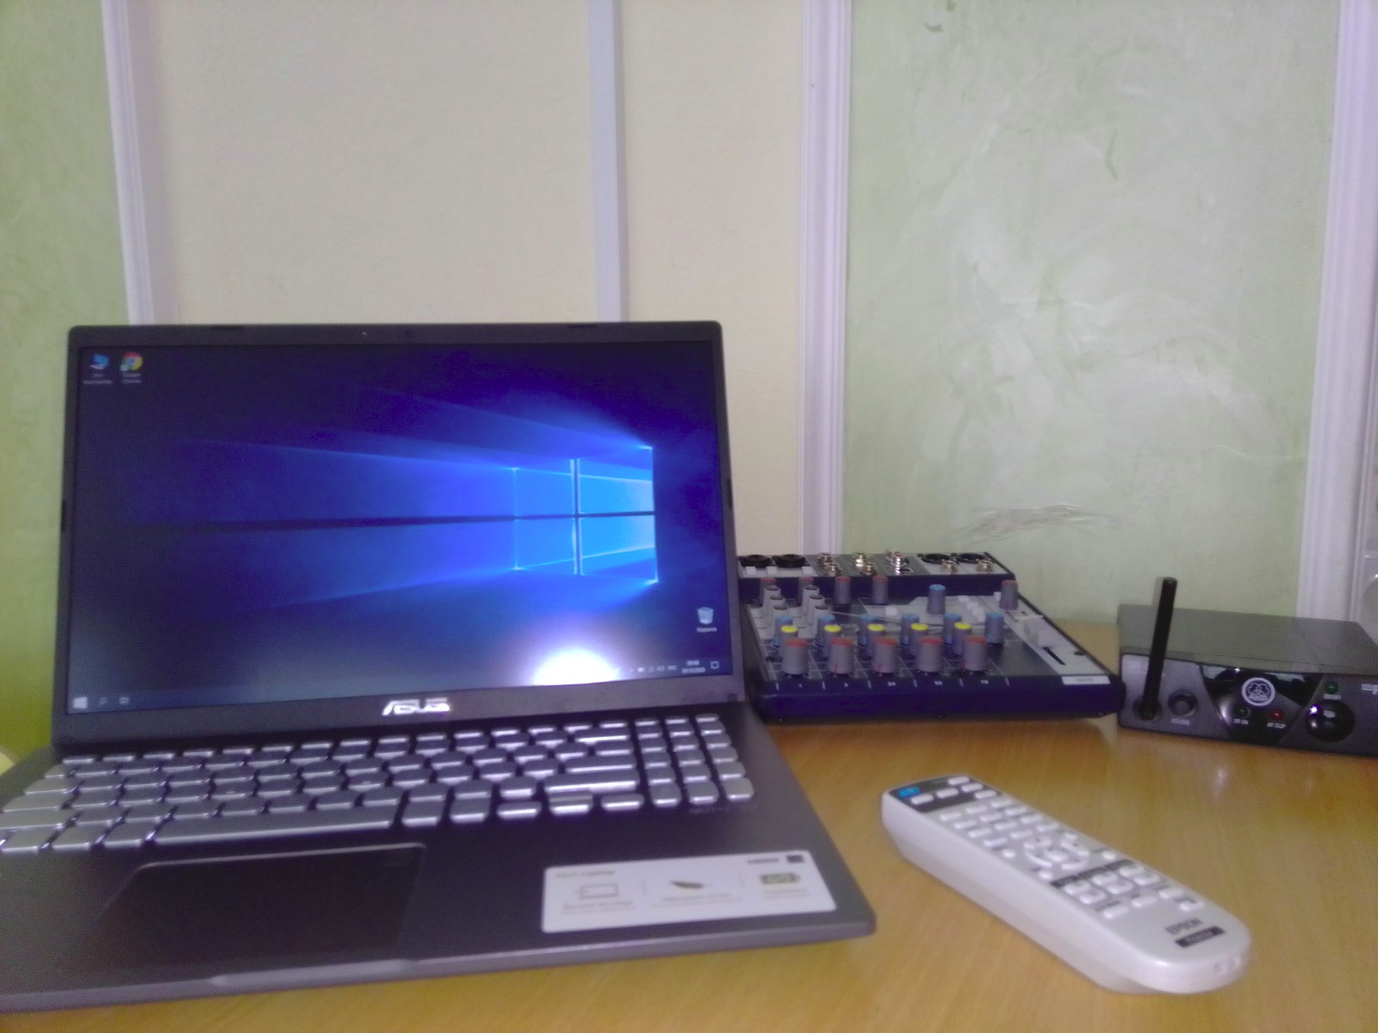
22 | 1564 Сучасний інтерактивни скеледром "12Climb" для школи №28 вул. Бориса Житкова, 7Б Козак Євгеній Миколайович | Проведено закупівлю UA-2020-04-18-001364-b. укладено договір. Обладнання поставлено, проєкт завершено | Управління освіти ШРДА | календарний план, та технічне завдання погоджено 07.02.2020 | №483 від 25.05.20 | 164.63 | https://e-tender.biz/tender/muzichni-sportivni-tovari-igrashki/UA-2020-04-18-001364-b-komplekty-interaktyvnyx-skalodromiv-12-climb-dlya-zakladiv-osvity | 164.63 | 0.00 | 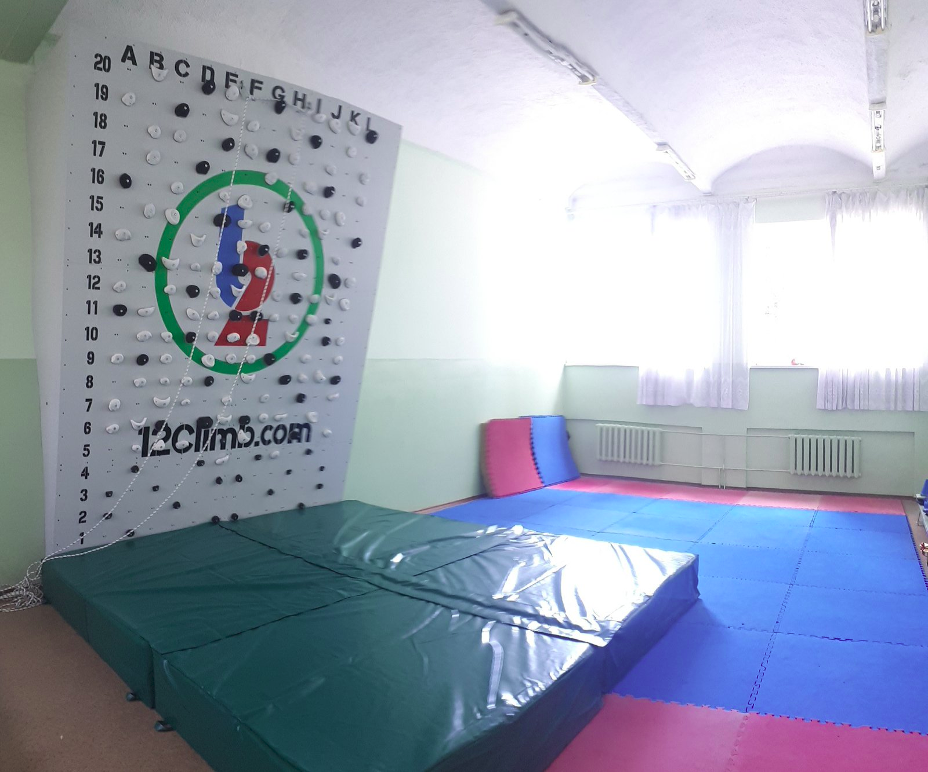
23 | 1581 Evorank у школі № 163 ім. М. Кирпоноса вул. Януша Корчака, 30 Маржан Ірина Володимирівна | укладено договір на проведення семінарів для учасників № 637 від 02.09.2020, укладено договори № 705,706 від 30.09.2020 з ГО Клуб громадського бюджету на проведення конкурсу та інформкампанію | Управління освіти ШРДА | календарний план погоджено 28.02.2020 | №637 від 02.09, №705 та 706 від 30.09 | 150.00 |  |  | 150.00
24 | 1588 Evorank у школі № 101 вул. Коперника, 8 Маржан Ірина Володимирівна | укладено договір на проведення семінарів для учасників № 637 від 02.09.2020, укладено договори № 705,706 від 30.09.2020 з ГО Клуб громадського бюджету на проведення конкурсу та інформкампанію | Управління освіти ШРДА | календарний план погоджено 28.02.2020 | №637 від 02.09, №705 та 706 від 30.09 | 150.00 |  |  | 150.00
25 | 1597 Evorank у школі № 61 вул. Юрія Іллєнка, 39 Маржан Ірина Володимирівна | укладено договір на проведення семінарів для учасників № 637 від 02.09.2020, укладено договори № 705,706 від 30.09.2020 з ГО Клуб громадського бюджету на проведення конкурсу та інформкампанію | Управління освіти ШРДА | календарний план погоджено 28.02.2020 | №637 від 02.09, №705 та 706 від 30.09 | 150.00 |  |  | 150.00
26 | 1709 Облаштування дитячих майданчиків для вихованців ДНЗ № 429 вул. Олени Теліги, 25/29 Тарасова Юлія Миколаївна | Проведено перерозподіл коштів згідно рішення Київради, оголошено закупівлю UA-2020-10-01-005107-c | Управління освіти ШРДА | календарний план та технічні вимоги погоджено 07.02.2020 |  | 223.43 | https://e-tender.biz/tender/konstrukcii-ta-materiali/UA-2020-10-01-005090-c-tinovi-navisy-altanky-v-zdo-429-shevchenkivskoho-r-nu-m-kyyeva |  | 223.43
27 | 1862 Облаштування дитячих майданчиків тіньовими навісами для дітей дошкільного віку ДНЗ № 429 вул. Олени Теліги, 25/29 Тарасова Юлія Миколаївна | Проведено перерозподіл коштів згідно рішення Київради, оголошено закупівлю UA-2020-10-01-005090-c, проведення аукціону 19.10 | Управління освіти ШРДА | календарний план та технічні вимоги погоджено 07.02.2021 |  | 252.37 | https://e-tender.biz/tender/telekomunikacijne-obladnannya/UA-2020-04-18-001340-b-komplekty-multymedijnoho-obladnannya-dlya-zakladiv-doshkilnoyi-osvity |  | 252.37
28 | 2114 Благоустрій дворику Невська 3\5 Бєлокопитов Нікіта Сергійович | Погодженя технічного завдання з автором проекту, Оголошено закупівлю UA-2020-09-23-000705-b, торги призначено на 05.10 | Управління містобудування, архітектури та землекористування ШРДА | Погодження з командою технічних вимог заплановано на квітень місяць. Календарний план виконання проекту погоджено 20.02.20 |  | 70.00 | https://prozorro.gov.ua/tender/UA-2020-09-23-000800-b |  | 70.00
29 | 2122 Відкритий фестиваль екстремального спорту «Kyiv Extreme Fest 2020» Козак Євгеній Миколайович | Укладено договір, проведення фестивалю відтерміновано у зв'язку з карантинними заходами | Відділ у справах молоді та спорту Шевченківської районної в місті Києві державної адміністрації | 25.02.20 узгоджено календарний план |  | 455.00 | https://prozorro.gov.ua/tender/UA-2020-03-12-002817-a |  | 455.00
30 | 2291 НОВЕ МУЛЬТИМЕДІЙНЕ ОБЛАДНАННЯ В ДНЗ №82, №130, №112 (вул.Дегтярівська,32,вул.Довженка,14-а,вул.Білоруська,15-а) Бродський Олександр Якович | Прооведено закупівлю, укладено договір.Обладнання поставлено в заклади, проєкт реалізовано. | Управління освіти ШРДА | календарний план погоджено 28.02.2020 | №487 від 28.05.20 | 206.85 | https://e-tender.biz/tender/telekomunikacijne-obladnannya/UA-2020-04-18-001340-b-komplekty-multymedijnoho-obladnannya-dlya-zakladiv-doshkilnoyi-osvity | 206.77 | 0.08 | 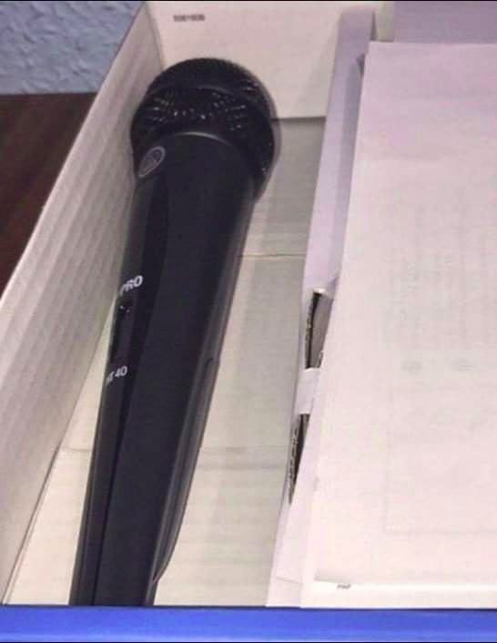
31 | 2301 НОВЕ МУЛЬТИМЕДІЙНЕ ОБЛАДНАННЯ В ДНЗ №154, №419, №467 (вул.Турчіна,11,вул.Туполева,16а,вул.М.Безручка,25-а) Бродський Олександр Якович | Прооведено закупівлю, укладено договір.Обладнання поставлено в заклади, проєкт реалізовано. | Управління освіти ШРДА | календарний план погоджено 28.02.2020 | №487 від 28.05.20 | 206.85 | https://e-tender.biz/tender/telekomunikacijne-obladnannya/UA-2020-04-18-001340-b-komplekty-multymedijnoho-obladnannya-dlya-zakladiv-doshkilnoyi-osvity | 206.73 | 0.12 | 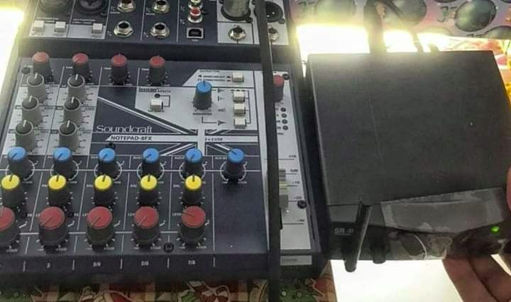
32 | 2329 НОВЕ МУЛЬТИМЕДІЙНЕ ОБЛАДНАННЯ В ДНЗ №495, №159, №155 (вул.О.Теліги,43а,вул.Дорогожицька, 18-а,вул.Житкова7б) Бродський Олександр Якович | Прооведено закупівлю, укладено договір.Обладнання поставлено в заклади, проєкт реалізовано. | Управління освіти ШРДА | календарний план погоджено 28.02.2020 | №487 від 28.05.20 | 206.85 | https://e-tender.biz/tender/telekomunikacijne-obladnannya/UA-2020-04-18-001340-b-komplekty-multymedijnoho-obladnannya-dlya-zakladiv-doshkilnoyi-osvity | 206.77 | 0.08 | 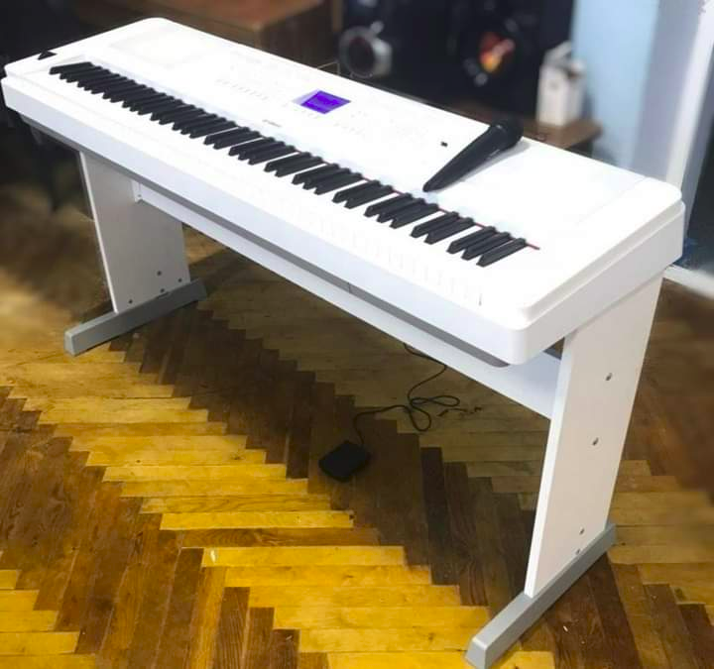
33 | 2387 Спортивний майданчик для СШ 102 вул. Шулявська, 10/12 Поплавський Андрій Франкович | Проведено закупівлю, укладено договір на придбання гімнастичного обладнання. Обладнання поставлено до закладу, спортивний комплекс улаштовано, проєкт реалізовано | Управління освіти ШРДА | календарний план погоджено 20.02.2020 |  | 120.00 | https://e-tender.biz/tender/muzichni-sportivni-tovari-igrashki/UA-2020-04-10-002093-a-himnastychnyj-inventar-dlya-zzso-102-shevchenkivskoho-r-nu-m-kyyeva | 120.00 | 0.00 | 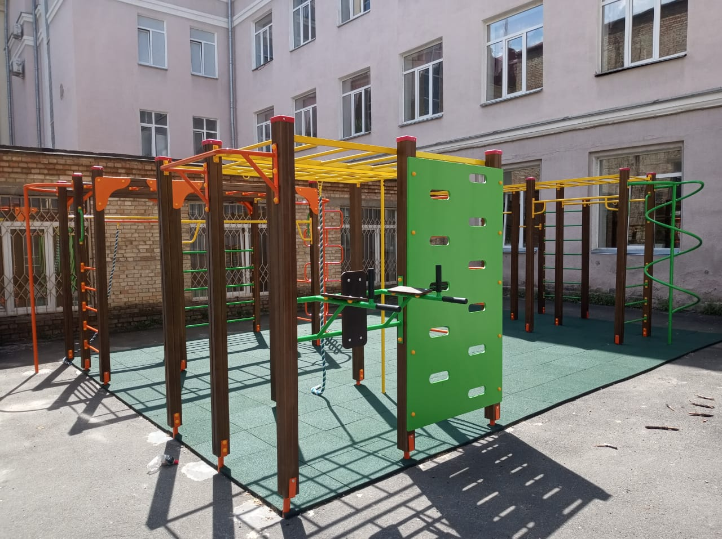 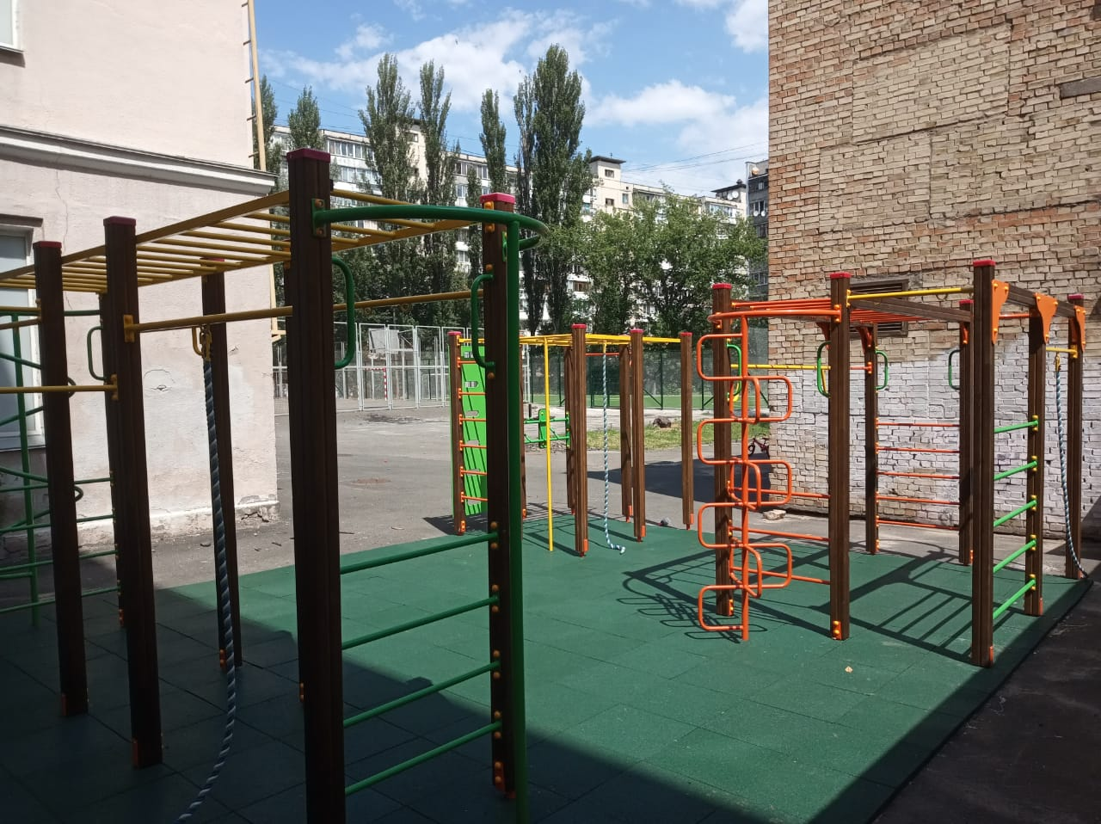
 | Всього: | Х | Х | Х | Х | 13573.05 | Х | 5290.09 | 8282.96 | Х | Х

